Halaman sampul
PANDUAN B
Templat Rencana Manajemen
Versi 1
 | Sangkalan Penerjemahan
 | Jika ada pertanyaan terkait keakuratan informasi dalam naskah terjemahan ini harap mengklarifikasi di versi resmi dalam bahasa Inggris. Perbedaan dalam makna karena penerjemahan ini tidak mengikat dan tidak berdampak pada tujuan audit atau sertifikasi.


 | Informasi selengkapnya?
 | Untuk informasi Rainforest Alliance selengkapnya, buka www.rainforest-alliance.org atau hubungi info@ra.org

 | Nama Dokumen: |  | Kode Dokumen: | Versi:
 | Panduan B: Templat Rencana Manajemen |  | SA-G-SD-3-V1ID | 1
 | Tanggal publikasi pertama: | Tanggal revisi: | Berlaku Mulai: | Berakhir pada:
 | 28 Februari 2021 | T/A | 28 Februari 2021 | Hingga pemberitahuan lebih lanjut
 | Disusun oleh: |  | Disetujui oleh:
 | Departemen Standar dan Jaminan Rainforest Alliance |  | Direktur Standar dan Penjaminan
 | Ditautkan ke:
 | SA-S-SD-1Standar Pertanian Berkelanjutan 2020 Rainforest Alliance, Pedoman kebun (1.1.2, 1.3.2, 1.3.3, 1.3.4, 1.6.2, 1.6.3, 3.3.1, 4.4.2, 5.1.2, 5.1.4, 5.1.5, 5.6.1, 6.1.3, 6.1.4) SA-S-SD-3Lampiran 2: Alat Bantu Penilaian Kapasitas Manajemen Rainforest Alliance SA-S-SD-4 Lampiran 3: Alat Bantu Penilaian Risiko Rainforest Alliance SA-S-SD-5Lampiran 4: Protokol Remediasi Rainforest Alliance

 | Menggantikan:
 | TlA
 | Berlaku untuk:
 | Pemegang sertifikat Kebun
 | Negara/Kawasan:
 | Semua
 | Tanaman: |  | Tipe Sertifikasi:
© 2022 Rainforest Alliance. Semua hak dilindungi undang-undang. | Semua tanaman dalam ruang lingkup sistem sertifikasi Rainforest Alliance; lihat Peraturan Sertifikasi. |  | Sertifikasi Kebun

SA-G-SD-3-V1ID

Panduan
Tentang panduan ini Dalam panduan ini, Anda akan menemukan informasi tentang: • Penggunaan Rencana Manajemen, • Isi Rencana Manajemen, • Kapan Rencana Manajemen harus diperbarui, • cara menjadikan Rencana Manajemen semakin bermanfaat. Templat opsional Rencana Manajemen diberikan (lembar kerja 2) dan contoh singkat cara menggunakan templat itu diberikan (lembar kerja 3). Rencana Manajemen Apa yang dimaksud Rencana Manajemen? Rencana terperinci, yang disusun oleh kebun atau manajemen kelompok, yang memaparkan tujuan yang harus diraih pemegang sertifikat agar mematuhi persyaratan dalam standar ini dan tujuan lainnya untuk meningkatkan kinerja kebun. Rencana Manajemen berisi tindakan yang diperlukan untuk memenuhi setiap tujuan itu. Tindakan tersebut ditulis rinci (termasuk informasi seperti kelompok sasaran, rentang waktu, frekuensi, penanggung jawab, dan statusnya). Apa manfaat Rencana Manajemen? Dengan menyajikan gambaran umum tujuan dan tindakan rinci untuk meraih tujuan tersebut, Rencana Manajemen mendukung manajemen dalam mengatur, merencanakan, dan memenuhi target mereka. Apa yang harus ada dalam Rencana manajemen? Rencana Manajemen harus minimal berisi tujuan dan tindakan yang mengikuti (jika berlaku untuk pemegang sertifikat): · Penilaian Risiko Kebun (1.3.1, Lampiran 3) · Penilaian mandiri (1.4.4) · Alat Bantu Penilaian Kapasitas Manajemen (1.1.1, Lampiran 2) · Inspeksi internal (1.4.1) · Protokol remediasi (5.1.4, Lampiran 4) · Matriks Tanah (4.4.2, Dokumen Panduan K) · Analisis risiko kesehatan dan keselamatan kerja (5.6.1) · Ketidakpatuhan dari audit terdahulu Tindakan yang dicantumkan dalam Rencana Manajemen antara lain tapi tidak terbatas pada, tindakan mitigasi, tindakan remediasi, penyediaan layanan kepada anggota/pekerja kelompok, misalnya pelatihan dan aktivitas peningkatan pemahaman, pendampingan teknis, dukungan pemeliharaan catatan, dan memberikan akses ke saprodi misalnya bibit. Tindakan tersebut ditulis rinci (termasuk informasi | Templat Templat di lembar kerja 2 dapat digunakan secara opsional oleh kebun atau manajemen kelompok dan dapat diadaptasikan untuk memenuhi kebutuhan perencanaan kebun atau kelompok. Contoh singkat Contoh Singkat di lembar kerja 3 menunjukkan cara templat dapat digunakan. Contoh itu menunjukkan bagaimana topik dapat disusun dan bagaimana titik peningkatan dapat diwujudkan menjadi tujuan dan tindakan. Contoh juga semakin memperinci bagaimana tindakan dapat dipresentasikan. Perhatikan, Contoh Singkat bukan contoh lengkap tentang isi dalam Rencana Manajemen, karena tidak mencakup semua topik maupun tujuan atau tindakan terkait yang harus ada dalam Rencana Manajemen sesuai dengan Standar. | Smart Meter Wajib

 |  | Manajemen

 |  | 1.1.2 Manajemen kelompok meningkatkan kapasitas manajemennya dan menyertakan tindakan ke dalam Rencana Manajemen.

 |  | 1.6.3 Mulai tahun pertama dan seterusnya, komite/petugas penanggung jawab: • Menerapkan Alat Bantu Penilaian Risiko Kebun mendalam terkait gender dan mengulanginya minimal tiga tahun sekali • Memprioritaskan minimal tiga indikator dari Panduan Penilaian Risiko Kebun mendalam terkait gender dengan masing-masing langkah mitigasinya • Memasukkan langkah mitigasi prioritas ke dalam Rencana Manajemen • Menerapkan, memantau, dan melaporkan setiap tahun kepada manajemen tentang langkah mitigasi dan indikatornya

 | Persyaratan Standar untuk Rencana Manajemen

 | Persyaratan Inti | Peningkatan Wajib

 | Manajemen | Sosial
 | 1.3.2 Manajemen membuat Rencana Manajemen berisi tujuan dan tindakan berdasarkan Penilaian Risiko Kebun (1.3.1) dan penilaian mandiri (1.4.4). Untuk kelompok, Rencana Manajemen juga didasarkan pada Alat Bantu Penilaian Kapasitas Manajemen (1.1.1) dan inspeksi internal (1.4.1). Rencana Manajemen diperbarui setiap tahun. | 5.1.5 Di tahun 1 sertifikasi, perwakilan manajemen/komite: • Melakukan Penilaian Risiko Kebun mendalam terkait pengkajian-dan-penanganan • Menyertakan langkah mitigasi terkait ke dalam Rencana Manajemen (1.3.2) • Melaksanakan langkah-langkah tersebut. Penilaian Risiko Kebun mendalam dengan cara kajian-dan-penanganan diulangi minimal tiga tahun sekali.

 | 1.3.3 Manajemen menyediakan layanan kepada anggota kelompok berdasarkan Rencana Manajemen. Layanan bisa meliputi pelatihan, bantuan teknis, dukungan pemeliharaan catatan, memperoleh saprodi (cth., bibit), aktivitas meningkatkan pemahaman, dsb. Manajemen mendokumentasikan layanan yang disediakan.
 |  | Lingkungan
 |  | 6.1.4 Manajemen menyertakan langkah mitigasi dari Panduan Penilaian Risiko Kebun di 1.3.1 terkait Nilai Konservasi Tinggi ke dalam Rencana Manajemen. Manajemen menerapkan langkah tersebut.

 | 1.3.4 Manajemen menyediakan layanan kepada pekerja berdasarkan Rencana Manajemen. Layanan dapat meliputi pelatihan, aktivitas yang meningkatkan pemahaman, dsb. Manajemen mendokumentasikan layanan yang diberikan.

 | 1.6.2 Komite/petugas penanggung jawab melakukan aktivitas berikut: • Menerapkan langkah mitigasi kesetaraan gender dengan mengikuti Penilaian Risiko Kebun pokok atau Penilaian Risiko Rantai Pasokan dan menyertakan langkah-langkahnya ke dalam Rencana Manajemen.

 | Pendapatan dan Tanggung Jawab Bersama

 | 3.3.1 Manajemen menentukan investasi yang dibutuhkan untuk meningkatkan keberlanjutan ke dalam rencana investasi. Manajemen menggunakan sumber berikut untuk menentukan kebutuhan investasi mereka: • Laporan audit (NC dan wilayah peningkatan) • Penilaian mandiri • Inspeksi internal • Rencana Manajemen. Manajemen mendokumentasikan Sustainability Investments dalam bentuk tunai dan barang sejenis atau jasa yang diterima dari pembeli untuk rencana investasi ini sesuai kategori investasi Rainforest Alliance.
Kapan Rencana Manajemen harus diperbarui? Selama fase penyiapan proses sertifikasi, konsep Rencana Manajemen awal disusun. Setelah itu, Rencana Manajemen diperbarui minimal setahun sekali. Lihat di bawah diagram sederhana prosesnya.

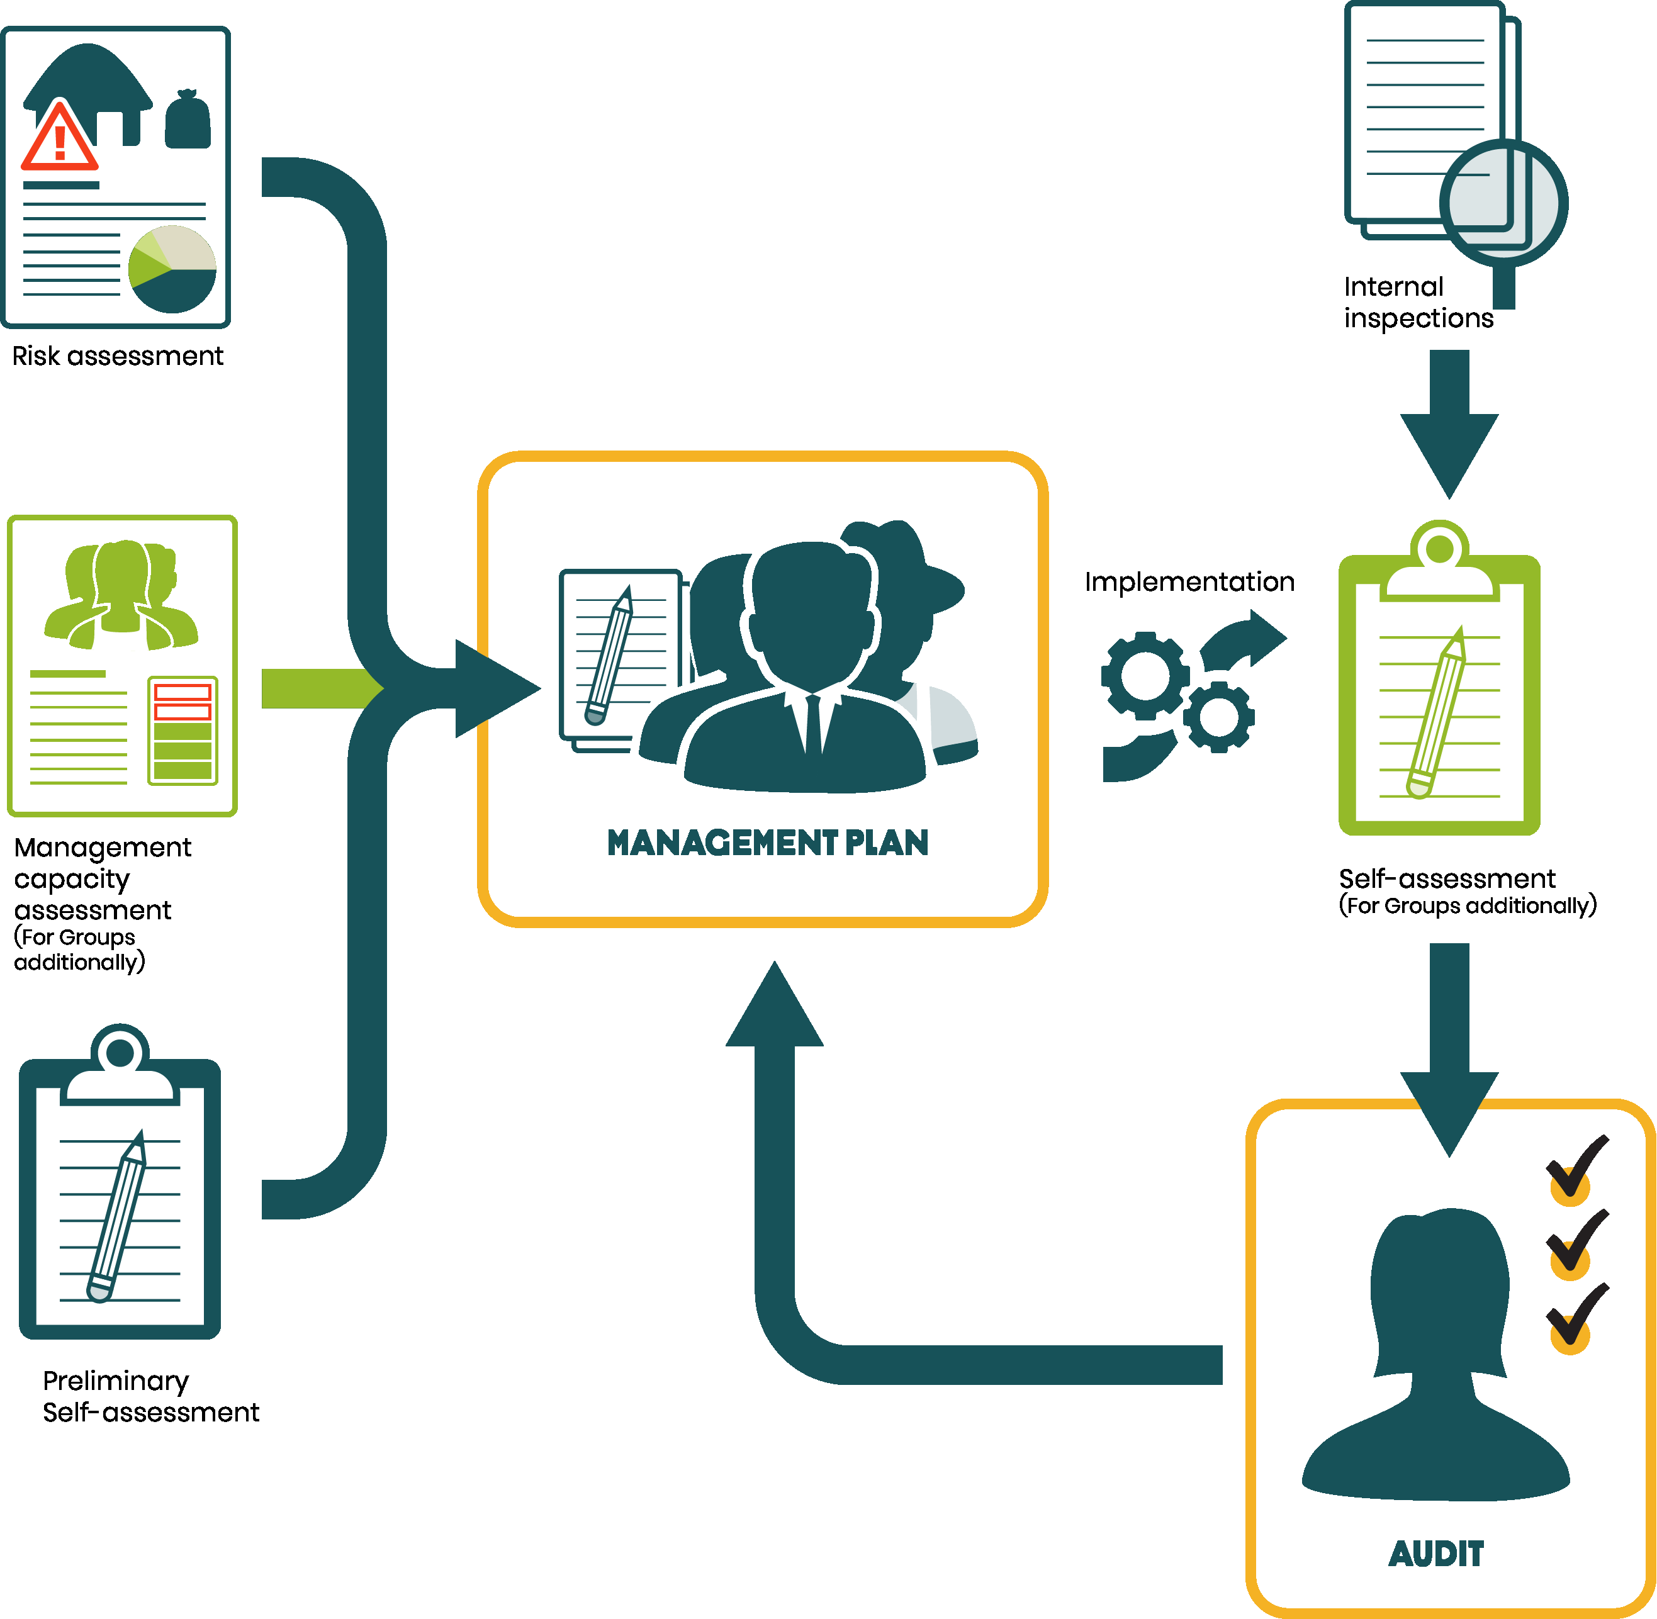

 | Perkebunan

 | 4.4.2 Berdasarkan penilaian tanah, manajemen menemukenali langkah-langkah pengelolaan tanah dan menyertakannya ke dalam Rencana Manajemen untuk menambah bahan organik tanah, meningkatkan daur ulang nutrisi di kebun, dan mengoptimalkan kelembapan tanah.

 | Sosial
 | 5.1.2 Mitigasi risiko: perwakilan manajemen/komite menyertakan, ke dalam Rencana Manajemen, langkah-langkah mitigasi yang ditemukenali di Penilaian Risiko Kebun pokok atau Penilaian Risiko Rantai Pasokan dan menerapkan langkah-langkah terkait. Penilaian Risiko Kebun dasar diulangi minimal setiap tiga tahun sekali. Penilaian Risiko Rantai Pasokan diulangi setahun sekali.

 | 5.6.1 Profesional yang kompeten menganalisis risiko kesehatan dan keselamatan kerja. Langkah kesehatan dan keselamatan terkait dimasukkan ke dalam Rencana Manajemen dan diterapkan, dengan mempertimbangkan minimal berikut ini; • Analisis risiko • Kepatuhan pada regulasi • Pelatihan pekerja • Prosedur dan peralatan untuk menjamin kesehatan dan keselamatan. Jumlah dan tipe insiden kesehatan dan keselamatan kerja dicatat (dibedakan untuk laki-laki dan perempuan) dan mencantumkan insiden terkait dengan penggunaan bahan agrokimia. Untuk kelompok kebun kecil, ini dilakukan di fasilitas mereka sendiri.

 | Lingkungan
 | 6.1.3 Manajemen menyertakan langkah mitigasi dari Alat Bantu Penilaian Risiko Kebun di 1.3.1 terkait Nilai Konservasi Tinggi ke dalam Rencana Manajemen (1.3.2). Manajemen menerapkan langkah tersebut.

Bagaimana Rencana Manajemen dapat semakin bermanfaat? Rencana Manajemen harus dibagikan agar melibatkan anggota atau pekerja kelompok untuk dapat memahami tindakan yang akan diterapkan oleh manajemen di tahun mendatang dan bagaimana mereka dapat berperan dalam mendukung peningkatan tersebut. Rencana Manajemen juga dapat digunakan untuk memaparkan rincian aktivitas manajemen yang harus diterapkan setiap tahun untuk memastikan semua orang sudah memahami aktivitas dan tanggung jawabnya, misalnya: 1. Menyoroti aktivitas mana yang akan menjadi wilayah/prioritas fokus utama manajemen di tahun mendatang 2. Peran dan tugas/aktivitas di kebun dan siapa penanggung jawabnya 3. Prosedur yang sudah ada di kebun dan tindakan yang dibutuhkan untuk menerapkan prosedur tersebut secara efektif 4. Proses Pemantauan dan Evaluasi atau proses peningkatan terus-menerus yang akan digunakan untuk mengukur kemajuan dalam menerapkan rencana dan meraih tujuannya

